Cronograma
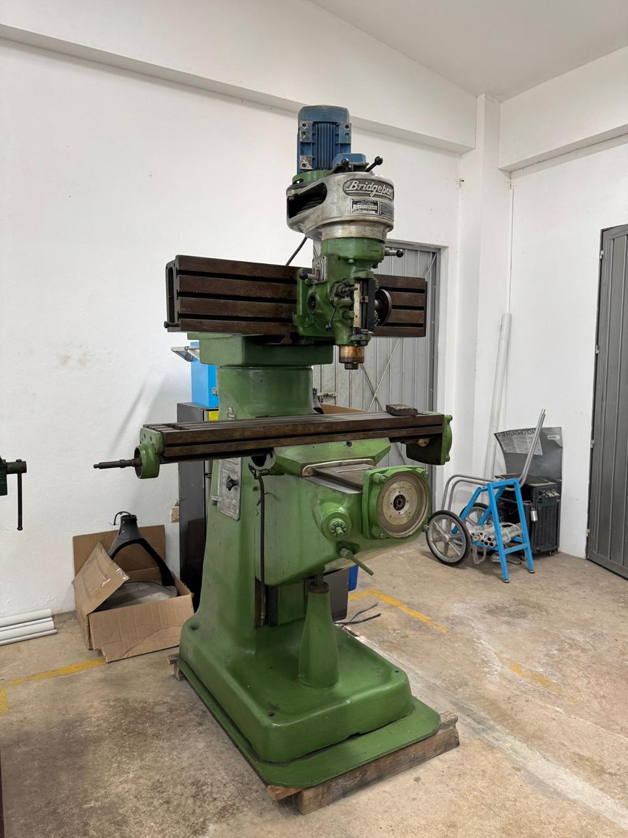
PROYECTOS VII
TÍTULO DEL PROYECTO | Maquina Fresadora CNC
PROFESOR ENCARGADO | Dr. Rodrigo Daniel Solis Ortega
INTEGRANTES | Alfredo Vásquez Macro Meza Carlos Zamudio Guillermo Chuc
FINALIZACIÓN DEL PROYECTO | 30 de Noviembre del 2026

 |  |  |  |  |  |  | FASE UNO
ID DE | TÍTULO DE | RESPONSABLE DE | FECHA DE | FECHA DE | DURACIÓN | PORCENTAJE DE LA TAREA | SEMANA 1 |  |  |  |  | SEMANA 2 |  |  |  |  | SEMANA 3
TAREA | LA TAREA | LA TAREA | INICIO | FINALIZACIÓN | EN DÍAS | COMPLETADA | L | M | X | J | V | L | M | X | J | V | L | M | X | J | V
1 | Planificación e inicio del proyecto | ALFREDO | 24 de Ago | 28 de Ago | 5 días | 100%
1.1 | Designacion de responsabilidades nuevas | TODOS | 31 de Ago | 04 de Sep | 5 días | 100% |  |  |  |  |  |  |  |  |  |  |  |  |  |  |  | 0
1.2 | Análisis de componentes e Inventario de materiales | TODOS | 07 de Sep | 13 de Sep | 1 semana | 70%
2 | Avance I
2.1 | Armado y pruebas del equipo | TODOS | 14 de Sep | 27 de Sep | 3 semanas | 50%
2.2 | Documentación final I | TODOS | 28 de Sep | 30 de Sep | 3 días | 60%
3 | Avance II
3.1 | Diseño conceptual del sistema | TODOS | 29 de Sep | 16 de Oct | 3 semanas | 40%
3.2 1ER PARCIAL | Inventario y pruebas del equipo | Alfredo y Marco | 26 de Oct | 28 de Oct | 3 días | 0%
4 | Pruebas y validación
4.1 | Mantenimiento del equipo | Denzel y Zamudio | 26 de Oct | 28 de Oct | 3 días | 0%
4.2 | Funcionalidad y seguridad | TODOS | 28 de Oct | 11 de Nov | 3 semanas | 0%
4.3 2DO PARCIAL | Documentación final II | TODOS | 9 de Nov | 10 de Nov | 2 días | 0%
5 | Documentación y entrega final
5.1 | Prueba y error del equipo/sistema | TODOS | 11 de Nov | 27 de Nov | 3 semanas | 0%
5.2 EXPOTRÓNICA/ORDINARIO | Redacción de informe final | TODOS | 30 de Nov | 30 de Nov | 1 día | 0%

Planeación
Area de actividades de cada integrante

Alfredo Váquez | Marco Contreras | Carlos Zamudio | Denzel Chuc





Inventario |  | Funcionamiento
Investigación y conversión a CNC
Gestión y costos de recursos
Diseño mecánico e integración
Sistema eléctrico

Inventario

INVENTARIO Y ESPECIFICACIONES

Alimenta y regula la velocidad del motor WEG.
Variador de frecuencia
Imagen | Modelo | Pieza(s) | Función en la Bridgeport | Precio
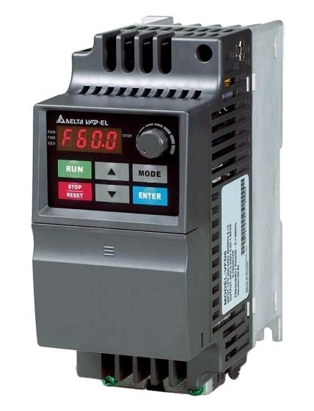 | Delta VFD007EL23A | 1 |  | $4,313 MXM
Controlador Novusun
Imagen | Modelo | Pieza(s) | Función en la Bridgeport | Precio
Comunicar Mach3 con los tres drivers y recibir señales de sensores.
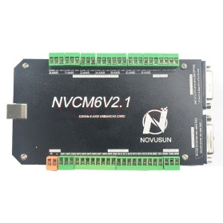 | Novusun NVCM V2.1, 6 ejes | 1 |  | -
Driver DMA860H
Imagen | Modelo | Pieza(s) | Función en la Bridgeport | Precio
Regular la corriente y controlar cada motor a pasos, uno por eje.
 | Driver DMA860H | 3 |  | -
Motor a pasos
Imagen | Modelo | Pieza(s) | Función en la Bridgeport | Precio
Accionar los ejes X, Y y Z, uno por eje.
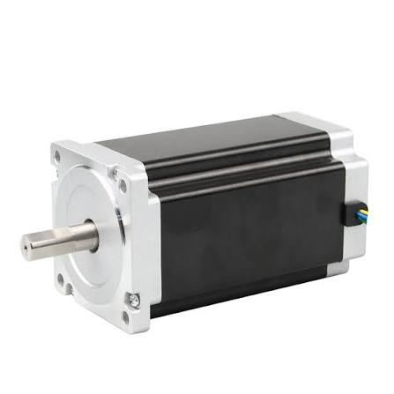 | Motor a pasos JK86HS155-6004A | 3 |  | -
Motor trifásico WEG
Imagen | Modelo | Pieza(s) | Función en la Bridgeport | Precio
Girar el husillo principal y la herramienta de corte.
 | Motor Trifásico WEG M04A-00502 | 1 |  | -
Fuente
Imagen | Modelo | Pieza(s) | Función en la Bridgeport | Precio
Cada fuente entregará 48 V de corriente continua a un driver DMA860H. Así se alimentará por separado el movimiento de los ejes X, Y y Z.
$1,500-$2,796 ($500-$932- c/u)
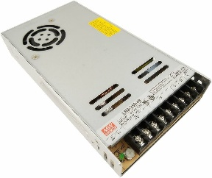 | Fuente Mean Well LRS-350-48. | 4
Cables
Imagen | Modelo | Pieza(s) | Función en la Bridgeport | Precio
Se instalarán dos por eje, uno en cada extremo del recorrido. Avisarán al control cuando un eje llegue a un límite; uno de cada par también podrá servir como referencia para el homing, si se configura y prueba en Mach3.
$330-$1200 ($55-$200- c/u)
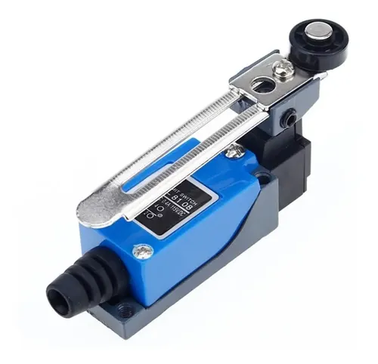 | Me-8108 Limit Switch | 6 |  | -
Imagen | Modelo | Pieza(s) | Función en la Bridgeport | Precio
Conecta el variador Delta con el motor WEG del cabezal; lleva U, V, W y tierra de protección.
$1,317 MXN aprox
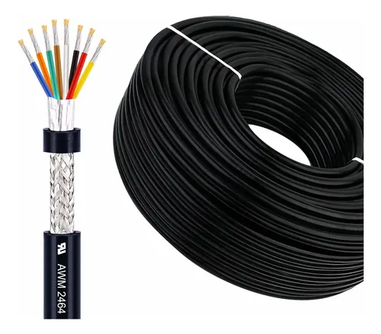 | Cable blindado 14 AWG | 5 m
Imagen | Modelo | Pieza(s) | Función en la Bridgeport | Precio
Conecta cada driver DMA860H con su motor NEMA 34 para mover los ejes X, Y y Z.
$1,188 MXN aprox
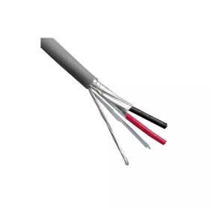 | Cable blindado 16 AWG | 15 m
Imagen | Modelo | Pieza(s) | Función en la Bridgeport | Precio
Lleva a la Novusun las señales de los seis interruptores de límite ME-8108.
$587MXN aprox
 | Cable blindado 22 AWG | 30 m
Imagen | Modelo | Pieza(s) | Función en la Bridgeport | Precio
Lleva las señales de pulso y dirección de la Novusun a los drivers, y las señales de control hacia el variador.
$150 MXN-$460 MXN- c/u
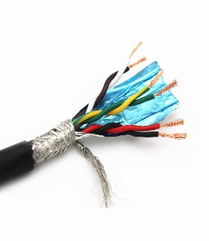 | Cable Par trenzado blindado 22 AWG | 6 m |  | -
Imagen | Modelo | Pieza(s) | Función en la Bridgeport | Precio
Lleva los 48 V de cada fuente Mean Well a su respectivo driver DMA860H.
$69 MXN aprox
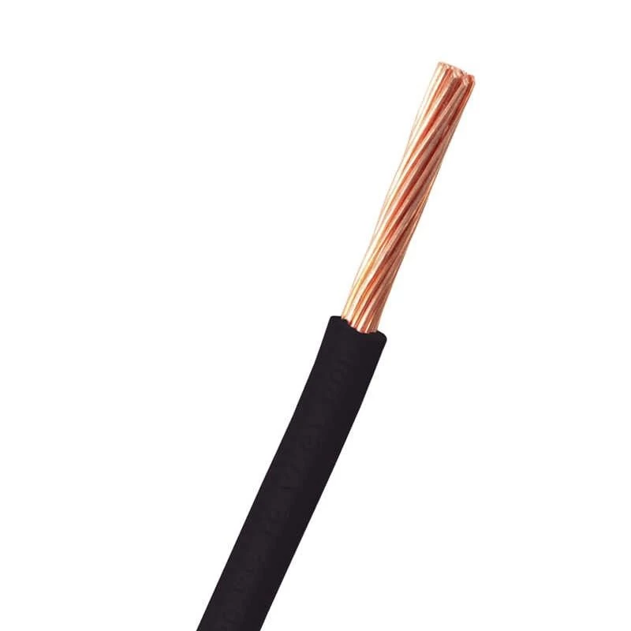 | Cable eléctrico estándar 14 AWG | 4 m |  | -
Imagen | Modelo | Pieza(s) | Función en la Bridgeport | Precio
Lleva la alimentación trifásica y la tierra de protección desde la entrada eléctrica hasta el variador Delta.
$228 MXN aprox
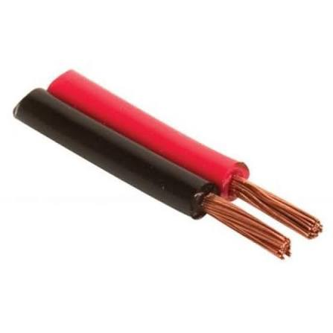 | Cable de potencia 14 AWG | 6 m |  | -
Cadena portacables
Imagen | Modelo | Pieza(s) | Función en la Bridgeport | Precio
Medida preliminar 50 mm de ancho × 25 mm de alto interiores
Guiar y proteger los cables móviles del motor y de los limit switches durante el desplazamiento del eje.
$1,343.29 MXN aprox
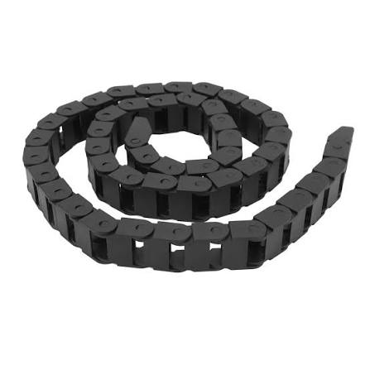 | Para cable blindado 22 AWG |  |  | -
Imagen | Modelo | Pieza(s) | Función en la Bridgeport | Precio
*Pendiente
 | *Consultar modelo con el Ing. Sotelo | *Pendiente | *Pendiente | -
Termomagnéticos
Imagen | Modelo | Pieza(s) | Función en la Bridgeport | Precio
General. Interruptor termomagnético Schneider Electric Acti9 iC60N para alimentación trifásica
Amperaje y configuración de polos pendientes de calcular; tu plano incluye neutro.
$812 MXN-$836 MXN
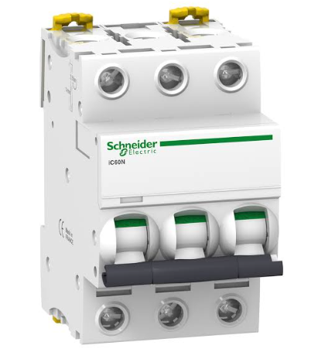 |  | 1
Imagen | Modelo | Pieza(s) | Función en la Bridgeport | Precio
Fuentes de los NEMAS. Schneider Electric Acti9 iC60N, bipolar, 16 A, curva C — A9F74216
Referencia para las tres NDR-480-48, si comparten alimentación de 220–230 V entre fases.
$273.63 MXN-$836 MXN
 |  | 3
Imagen | Modelo | Pieza(s) | Función en la Bridgeport | Precio
Alimentación de control. Interruptor termomagnético Schneider Electric Acti9 iC60N para fuente de 24 V
Amperaje y polos pendientes del modelo de fuente y su alimentación.
$248 MXN-$560 MXN
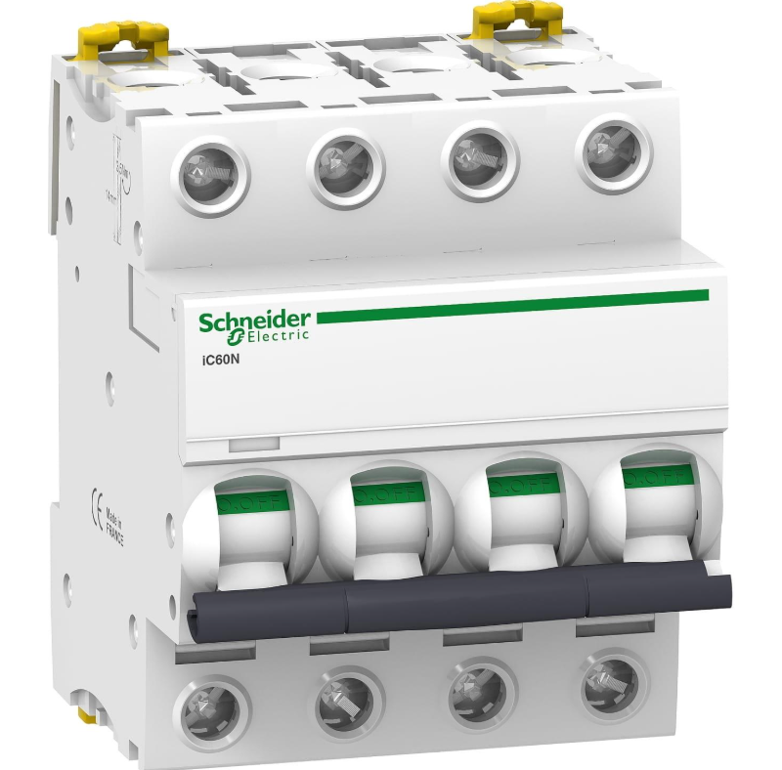 |  | 1
Imagen | Modelo | Pieza(s) | Función en la Bridgeport | Precio
Computadora CNC. Interruptor termomagnético Schneider Electric Acti9 iC60N para computadora/UPS
.Amperaje y polos pendientes del consumo y tensión de esta rama.
$516 MXN-$762 MXN
 |  | 1
Imagen | Modelo | Pieza(s) | Función en la Bridgeport | Precio
Variador del husillo. Schneider Electric Acti9 iC60N, tripolar, 10 A, curva C — A9F74310
Referencia comercial a comprobar en coordinación con el variador y la instalación.
$730 MXN-$1300 MXN
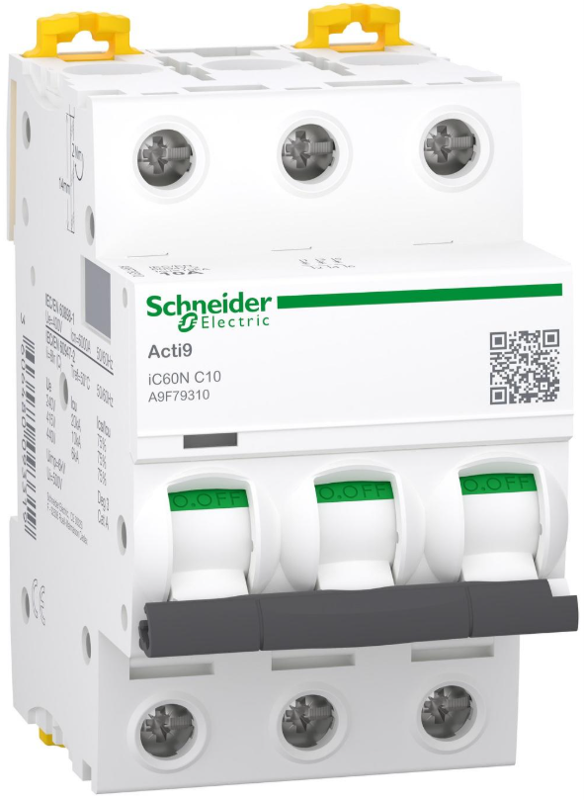 |  | 2
Riel DIN
Imagen | Modelo | Pieza(s) | Función en la Bridgeport | Precio
Riel DIN perforado de acero galvanizado, 35 × 7.5 mm — TS35
5m (3 tramos de 2m)
Montar termomagnéticos, clemas, portafusibles y equipos compatibles con riel DIN.
$218.31-$231.06
Canaleta ranurada
Imagen | Modelo | Pieza(s) | Función en la Bridgeport | Precio
Canaleta ranurada para tablero con tapa, 40 × 60 mm
10m (5 tramos)
Organizar el cableado de potencia. Medida preliminar.
$833.90-$1029.95
Clema
Imagen | Modelo | Pieza(s) | Función en la Bridgeport | Precio
Clema de paso para riel DIN, 4 mm² (calibres 12-10 AWG)
60
Conexiones de fuentes, alimentación de drivers y cables de motores. No sustituye el cálculo del conductor principal.
$885 aprox
Clema de paso para riel DIN, 2.5 mm², compatible con cable 22 AWG
Clema de paso para riel DIN, 2.5 mm², compatible con cable 22 AWG
60
60
Conectar limit switches, pulsadores y señales auxiliares.
Conexiones de fuentes, alimentación de drivers y cables de motores. No sustituye el cálculo del conductor principal.
$810.00-$960.00
Imagen | Modelo | Pieza(s) | Función en la Bridgeport | Precio
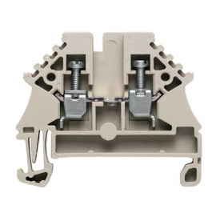
Imagen | Modelo | Pieza(s) | Función en la Bridgeport | Precio
Clema de tierra PE, verde/amarillo, para riel DIN
10
Conectar conductores de protección de equipos y cables externos.
$450.00-$520.00
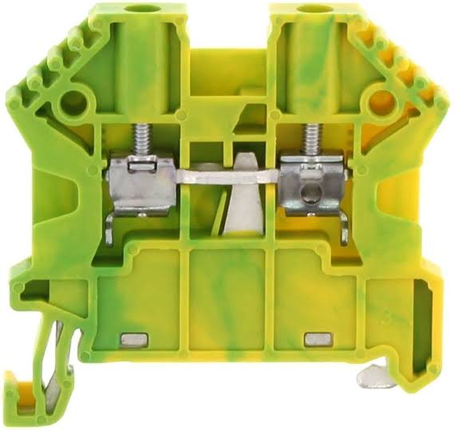
Barra de tierra
Imagen | Modelo | Pieza(s) | Función en la Bridgeport | Precio
Barra de tierra de protección PE
5
Recibir la tierra principal y distribuir las uniones de protección del gabinete.
$150.00-$215.00
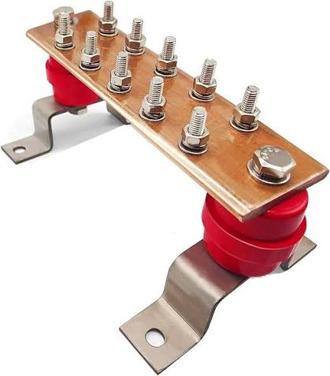
Barra de tierra
Imagen | Modelo | Pieza(s) | Función en la Bridgeport | Precio
Barra de neutro aislada
5
Distribuir el neutro separado de PE dentro del gabinete.
$400-$550
Punteras tubulares — férulas para cable multifilar
1 surtido
Terminar cables en bornes compatibles. Incluir tamaños para 22, 18, 16 y 14 AWG.
$150-$350
Punteras
Imagen | Modelo | Pieza(s) | Función en la Bridgeport | Precio
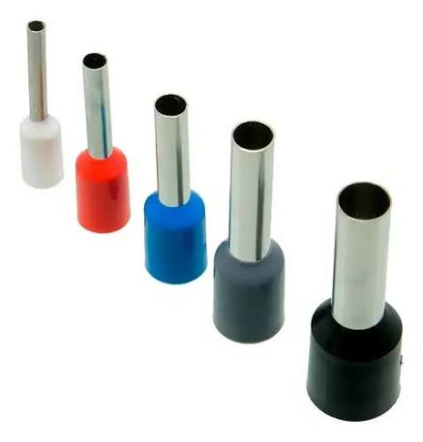
Terminales de anillo
Imagen | Modelo | Pieza(s) | Función en la Bridgeport | Precio
Terminales de anillo para tierra y tornillería
12 piezas o 100 piezas
Fijar conexiones de protección a pernos y barras.
$69 o $215 aprox
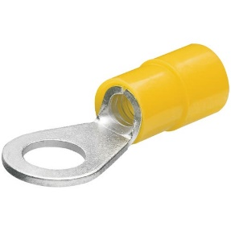
Puentes enchufables
Imagen | Modelo | Pieza(s) | Función en la Bridgeport | Precio
Puentes enchufables compatibles con las clemas
13 tiras
Distribuir potenciales comunes sin colocar varios cables en un borne no diseñado para ello.
€30 a €43
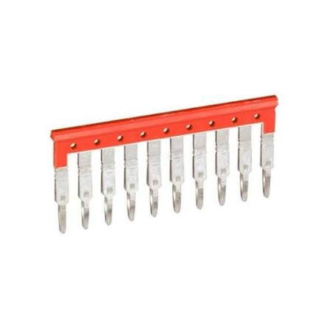
Trenza flexible
Imagen | Modelo | Pieza(s) | Función en la Bridgeport | Precio
Trenza flexible de puesta a tierra para puerta
1
Unir eléctricamente la puerta metálica al gabinete.
$135-$400
Abrazaderas EMC
Imagen | Modelo | Pieza(s) | Función en la Bridgeport | Precio
Abrazaderas EMC para pantalla de cable blindado
8-10 piezas
Sujetar y terminar las pantallas de los cables según el diseño de compatibilidad electromagnética.
$400-$800
Tornillería M4/M5, arandelas y separadores
1 surtido
Fijar drivers, controlador, canaletas y accesorios.
$331 aprox
Tornillería M4/M5
Imagen | Modelo | Pieza(s) | Función en la Bridgeport | Precio

Bases para cinchos y cinchos industriales
Imagen | Modelo | Pieza(s) | Función en la Bridgeport | Precio
Bases para cinchos y cinchos industriales
1 bolsa de cada uno
Sujetar cables en tramos fijos y dar alivio de tensión.
$114-$185
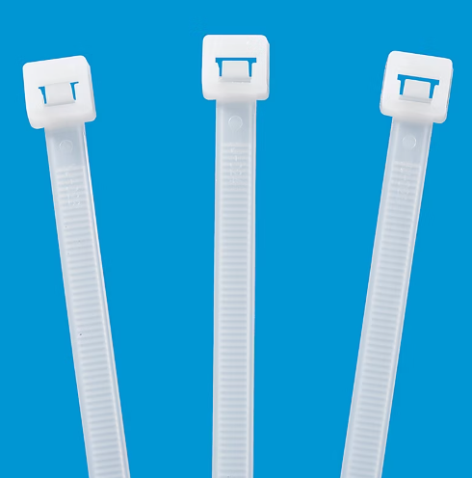
Tubo
Imagen | Modelo | Pieza(s) | Función en la Bridgeport | Precio
Tubo termocontráctil
1 surtido
Aislar y marcar terminaciones donde corresponda.
$80-$265 aprox

